상품제안서
2026년형 K2 정품 방한용품(귀마개+넥워머) | 상품코드: S43411

 |  |  |  |  |  |  | 02-713-8555 | www.synergygift.co.kr
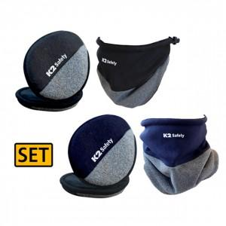

【상세/제작정보】 | <span style="font-size: 14pt;">※ 본품 인쇄 불가 / 컬러라벨지 6*3cm 기본 사이즈</span>

【인쇄/포장옵션】 | 스티커 / OPP(비닐)

【공급단가】 | 수량 | 30~ | 100~ | 300~ | 1,000~ | 3,000~
*VAT별도 | 블랙세트 | 19,730원 | 18,670원 | 17,760원 | 17,300원 | 17,000원
 | 네이비세트 | 19,730원 | 18,670원 | 17,760원 | 17,300원 | 17,000원

【상품 URL】 | https://www.synergygift.co.kr:443/src/goods_detail.php?gdno=43411

